data aset IKNB
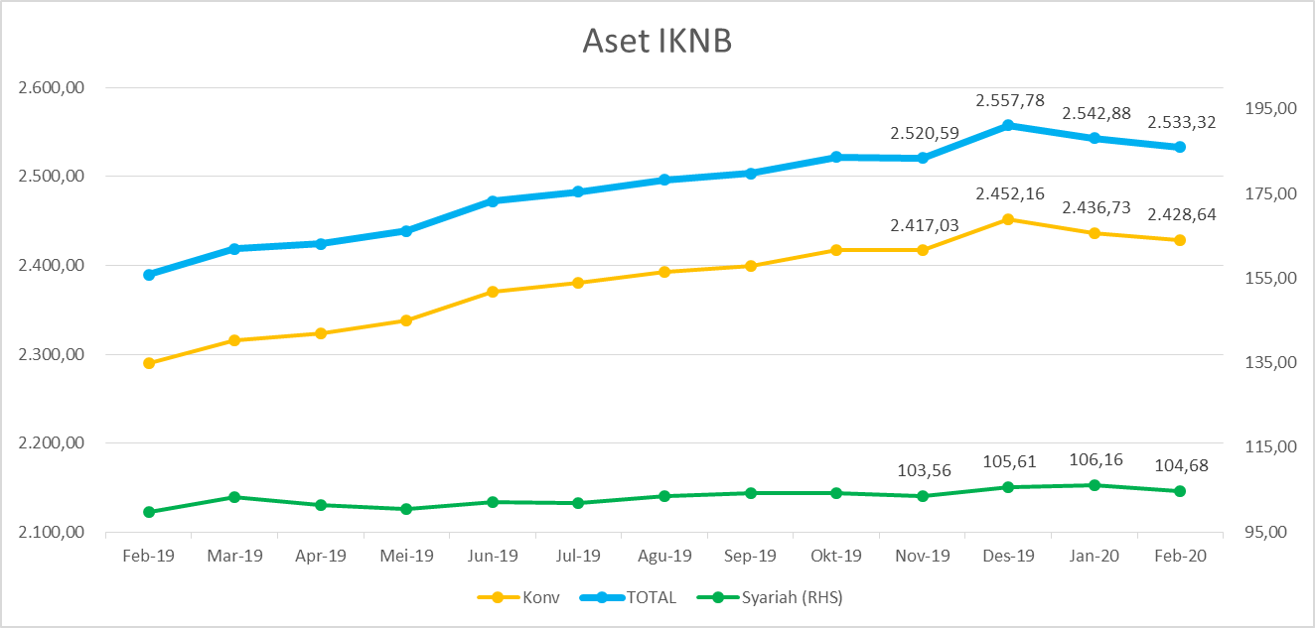
ASET INDUSTRI KEUANGAN NON BANK |  |  |  | ASET INDUSTRI KEUANGAN NON BANK

 |  |  | dalam triliun Rp |  |  |  | dalam miliar Rp
Komponen | Februari 2020 |  | Total | Komponen | Februari 2020 |  | Total
 | Konvensional | Syariah |  |  | Konvensional | Syariah
Asuransi | 1,304.00 | 43.57 | 1,347.56 | Asuransi | 1,303,997.21 | 43,566.50 | 1,347,563.71
Asuransi Jiwa | 533.33 | 35.43 | 568.76 | Asuransi Jiwa | 533,332.00 | 35,430.85 | 568,762.85
Asuransi Umum | 162.74 | 6.05 | 168.80 | Asuransi Umum | 162,744.16 | 6,054.05 | 168,798.22
Reasuransi | 27.36 | 2.08 | 29.44 | Reasuransi | 27,360.71 | 2,081.59 | 29,442.31
Asuransi Wajib | 129.69 | - | 129.69 | Asuransi Wajib | 129,687.37 | - | 129,687.37
Asuransi Sosial (BPJS) | 450.87 | - | 450.87 | Asuransi Sosial (BPJS) | 450,872.96 | - | 450,872.96
Lembaga Pembiayaan | 598.29 | 27.17 | 625.46 | Lembaga Pembiayaan | 598,287.62 | 27,174.89 | 625,462.51
Perusahaan Pembiayaan | 498.61 | 19.65 | 518.26 | Perusahaan Pembiayaan | 498,611.42 | 19,652.15 | 518,263.57
Modal Ventura | 16.54 | 3.03 | 19.58 | Modal Ventura | 16,544.12 | 3,031.79 | 19,575.91
PP Infrastruktur | 83.13 | 4.49 | 87.62 | PP Infrastruktur | 83,132.08 | 4,490.94 | 87,623.03
Dana Pensiun | 289.41 | 4.75 | 294.15 | Dana Pensiun | 289,406.67 | 4,745.56 | 294,152.22
DPPK-PPMP | 157.71 | 0.34 | 158.05 | DPPK-PPMP | 157,713.93 | 340.18 | 158,054.11
DPPK-PPIP | 35.04 | 0.10 | 35.13 | DPPK-PPIP | 35,035.39 | 95.66 | 35,131.05
DPLK | 96.66 | 4.31 | 100.97 | DPLK | 96,657.35 | 4,309.71 | 100,967.06
LKK | 221.69 | 28.68 | 250.37 | LKK | 221,688.66 | 28,683.06 | 250,371.71
1. LPEI | 93.31 | 13.21 | 106.52 | 1. LPEI | 93,306.24 | 13,214.95 | 106,521.19
2. Pergadaian | 56.10 | 11.58 | 67.68 | 2. Pergadaian | 56,095.83 | 11,583.14 | 67,678.97
3. Lembaga Penjamin | 18.32 | 2.34 | 20.66 | 3. Lembaga Penjamin | 18,316.86 | 2,341.06 | 20,657.92
4. PT SMF (Persero) | 26.92 | 1.54 | 28.47 | 4. PT SMF (Persero) | 26,921.27 | 1,543.90 | 28,465.17
5. PT PNM (Persero) | 24.64 | - | 24.64 | 5. PT PNM (Persero) | 24,635.87 | - | 24,635.87
6. PT Danareksa (Persero) | 2.41 | - | 2.41 | 6. PT Danareksa (Persero) | 2,412.59 | - | 2,412.59
Jasa Penunjang | 11.32 | - | 11.32 | Jasa Penunjang | 11,315.11 | - | 11,315.11
Pialang Asuransi | 7.53 | - | 7.53 | Pialang Asuransi | 7,528.81 | - | 7,528.81
Pialang Reasuransi | 3.79 | - | 3.79 | Pialang Reasuransi | 3,786.30 | - | 3,786.30
LKM | 0.60 | 0.47 | 1.07 | LKM | 602.08 | 467.90 | 1,069.98
Fintech | 3.34 | 0.05 | 3.38 | Fintech | 3,337.76 | 46.70 | 3,384.46
TOTAL | 2,428.64 | 104.68 | 2,533.32 | TOTAL | 2,428,635.11 | 104,684.60 | 2,533,319.70

Keterangan :
Data aset LKM menggunakan data Kuartal III 2019.
Data aset Jasa Penunjang menggunakan data Semester II 2019.
 |  |  |  |  |  | triliun Rp

Pelaku IKNB
JUMLAH PELAKU
INDUSTRI KEUANGAN NON BANK

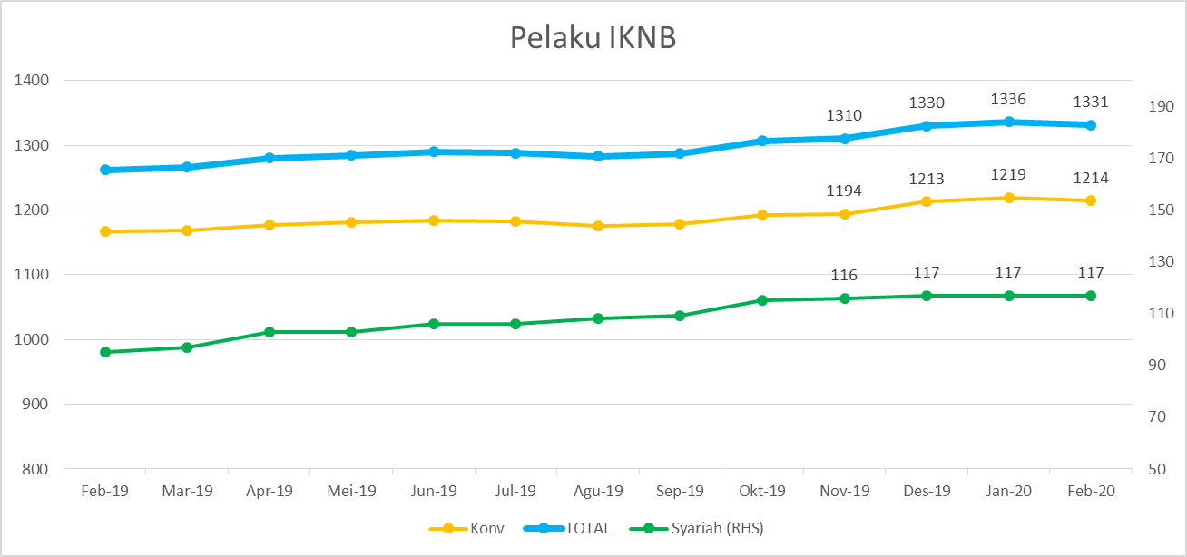
Komponen | Februari 2020 |  | Total
 | Konvensional | Syariah*
Asuransi | 137 | 13 | 150
Asuransi Jiwa | 53 | 7 | 60
Asuransi Umum | 73 | 5 | 78
Reasuransi | 6 | 1 | 7
Asuransi Wajib | 3 | - | 3
Asuransi Sosial (BPJS) | 2 | - | 2
Lembaga Pembiayaan | 237 | 9 | 246
Perusahaan Pembiayaan | 178 | 5 | 183
Modal Ventura | 57 | 4 | 61
PP Infrastruktur | 2 | - | 2
Dana Pensiun | 222 | 3 | 225
DPPK-PPMP | 156 | 1 | 157
DPPK-PPIP | 42 | 1 | 43
DPLK | 24 | 1 | 25
LKK | 105 | 5 | 110
1. LPEI | 1 | - | 1
2. Pergadaian | 80 | 3 | 83
Berizin | 34 | 2 | 36
Terdaftar | 46 | 1 | 47
3. Lembaga Penjamin | 21 | 2 | 23
4. PT SMF (Persero) | 1 | - | 1
5. PT PNM (Persero) | 1 | - | 1
6. PT Danareksa (Persero) | 1 | - | 1
Jasa Penunjang IKNB | 228 | - | 228
1. Pialang Asuransi | 159 | - | 159
2. Pialang Reasuransi | 42 | - | 42
3. Jasa Penilai Kerugian | 27 | - | 27
LKM | 136 | 75 | 211
Izin Penuh | 124 | 75 | 199
Izin Bersyarat | 12 |  | 12
Fintech | 149 | 12 | 161
Berizin | 24 | 1 | 25
Terdaftar | 125 | 11 | 136
TOTAL | 1,214 | 117 | 1,331

Keterangan :
*Data Full Fledge Syariah

